Sheet1
采购单
采购方： | 宁波雅励进出口有限公司 |  |  | 供货方：上海睿颢服饰辅料有限公司
 | Mon:mon@alliancenb.com |  |  | 上海市闵行区金都路1199号219室
付款方： | 阳西县盛阳服饰有限公司 |  |  | Alice 13764005563
开票给付款方

型号 | 参考图片 | 款号 |  | 颜色 | 数量 | 备次 | 合计
 |  | Z3457AZ | 有价格 | BK27 - BLACK | 3270 | 100 | 3370
 |  |  | 无价格 |  | 84 | 25 | 109
 |  |  | 空白吊卡+QR贴纸 |  | 36 |  | 36
 |  |  | 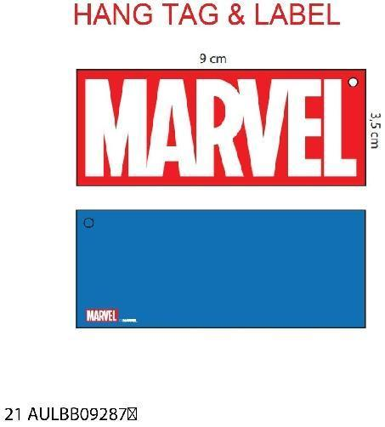 授权吊卡 |  | 3390 | 100 | 3490
 |  | D9783A8 | 有价格 | BE815 - ROYAL | 1212 | 100 | 1312
 |  |  | 无价格 |  | 21 | 5 | 26
 |  |  | 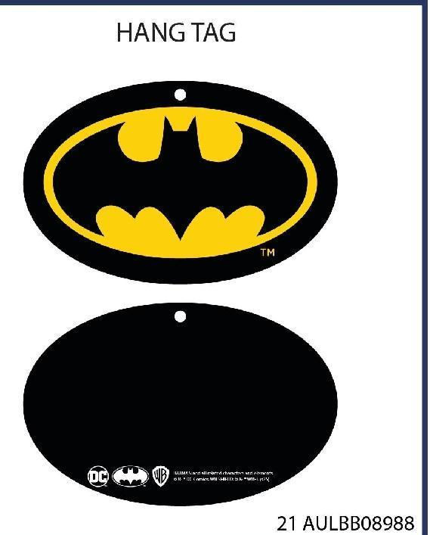 授权吊卡 |  | 1233 | 100 | 1333
 |  | D9272AX | 有价格 | BK21 - BLACK | 2553 | 100 | 2653
 |  |  | 无价格 |  | 69 | 25 | 94
 |  |  | 空白吊卡+QR贴纸 |  | 36 |  | 36
 |  |  | 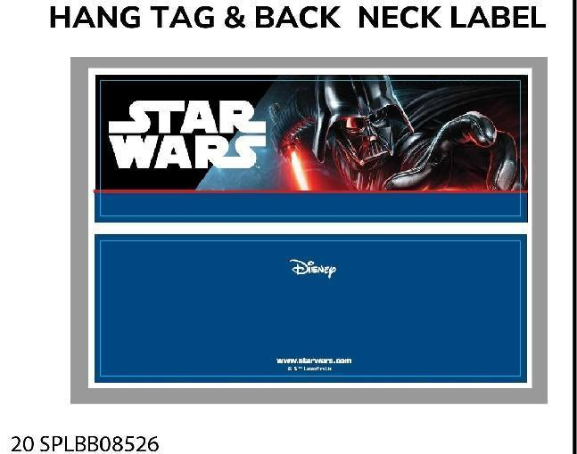 授权吊卡 |  | 2658 | 100 | 2758
 |  | D7833AX | 有价格 | NV2 - NAVY | 2991 | 100 | 3091
 |  |  | 无价格 |  | 57 | 20 | 77
 |  |  | 空白吊卡+QR贴纸 |  | 48 |  | 48
 |  |  |  | 合计 | 17658 | 775 | 18433

大货样每款20个左右寄 宁波雅励进出口 地址：浙江省宁波市鄞州区天童南路568号恒元商务大厦大厦17楼 Mon 18058516136

大货寄 | 阳西县盛阳服饰有限公司 地址：广东省阳江市 阳西县城凤凰路15号 阳西盛阳帽业 黎德成 18903014349

